상품제안서
이노젠 아이쿨러 맥제로 맥세이프 핸즈프리 미니선풍기 | 상품코드: F32450

 |  |  |  |  |  |  | 02-412-0044 | www.easy1.co.kr
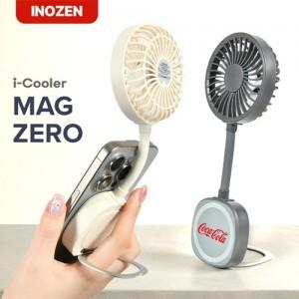

【상세/제작정보】 | 구성품 : 본체,충전케이블,맥세이프링 인증번호 : R-R-K2M-INZ-Magzero / YU101189-20002A 박스사이즈 : 213 x 33 x 80 mm 인쇄위치 : 레이저 전면 18mm 후면 30 x 20 mm / 실크1도 후면 30 x 30 mm

【인쇄/포장옵션】 | 실크, 레이저 / 포장지포장

【공급단가】 | 수량 | 50~ | 100~ | 300~ | 500~ | 1,000~
*VAT별도 | 단가 | 11,640원 | 11,440원 | 11,150원 | 10,960원 | 10,670원

【상품 URL】 | https://dev.easy1.co.kr:443/src/goods_detail.php?gdno=32450

